Sheet1
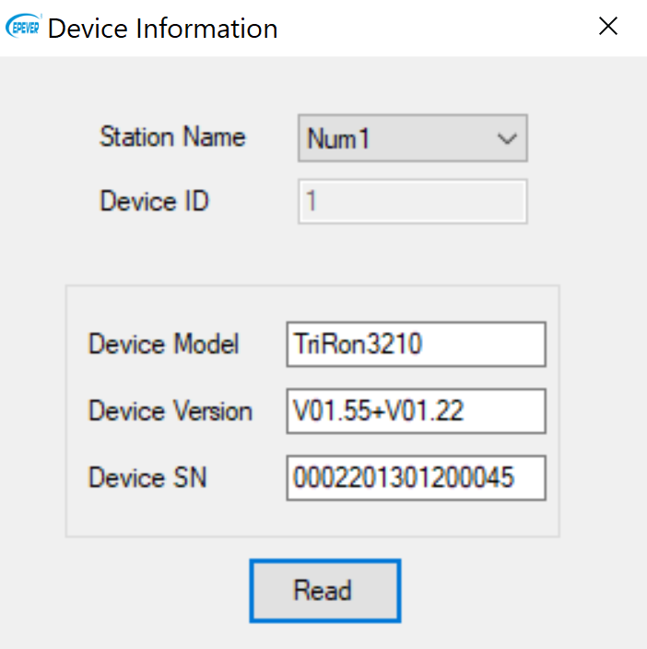
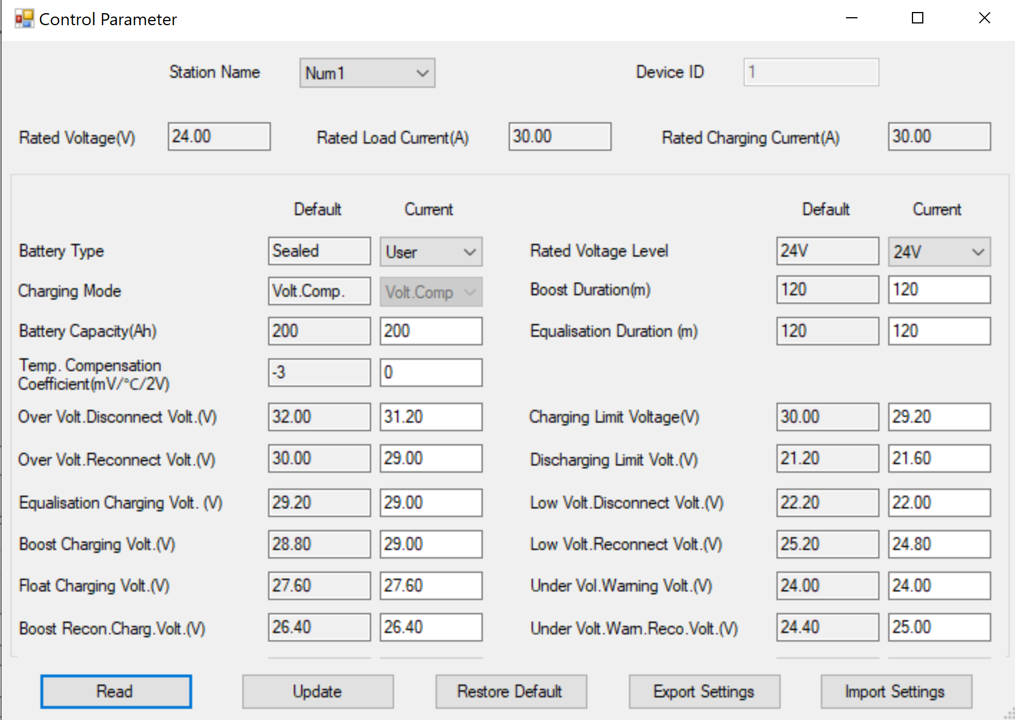
 |  |  | Flooded |  | LifePO4
 |  |  | 12 | 24 | 12 | 24
0x9003 | Overvolt. Disconnect | OVD | 16.0 | 32.0 | 15.6 | 31.2
 | Charging Limit Volt |  | 15.0 | 30.0 | 14.6 | 29.2
 | Overvolt. Reconnect | OVR | 15.0 | 30.0 | 14.5 | 29.0
 | Equalize Charging Volt |  | 14.8 | 29.6 | 14.5 | 29.0
 | Boost Charging Volt |  | 14.8 | 29.6 | 14.5 | 29.0
 | Float Charging Volt |  | 13.8 | 27.6 | 13.8 | 27.6
 | Boost Reconnect Volt |  | 13.2 | 26.4 | 13.2 | 26.4
 | Low Volt Reconnect |  | 12.6 | 25.2 | 12.4 | 24.8
 | Under Voltage Warn Reconnect Volt |  | 12.2 | 24.4 | 12.5 | 25.0
 | Under Voltage Warn Volt |  | 12.2 | 24.4 | 12.0 | 24.0
 | Low Volt Disconnect |  | 11.1 | 22.2 | 11.0 | 22.0
 | Dicharging Limit Volt |  | 10.6 | 21.2 | 10.8 | 21.6

